Muesta epiinfo oct
MUESTRA TOMADA DEL APLICATIVO EPI-INFO
2021-10-01

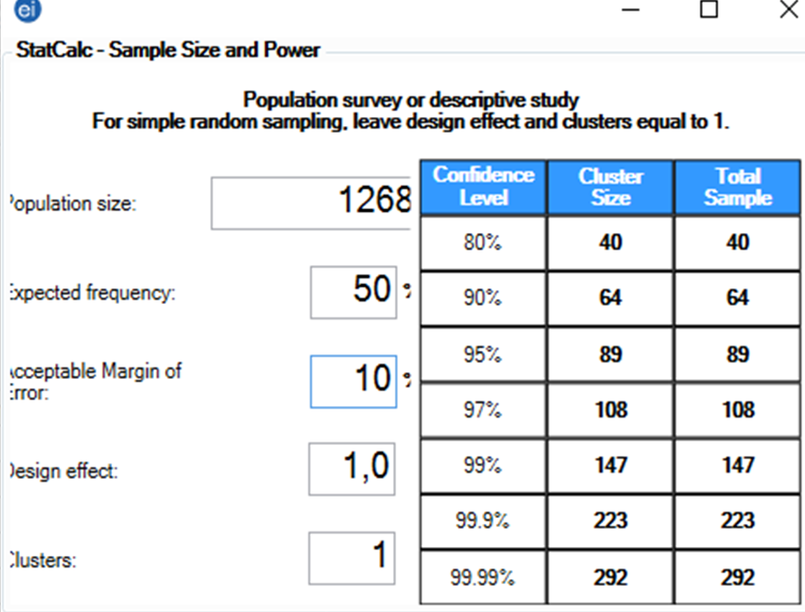
 |  |  | Módulo para la generación de Números Aleatorios Enteros |  |  |  |  |  |  | Chequeo de Repetidos | 68
 |  |  |  |  |  |  |  |  |  | Resultado | TRUE
 | Orden |  |  | Generar | 64 | números enteros entre | 1 | y | 1,268 | Chequeo de LimSup | 1
 | 1 | 895
 | 2 | 677 |  | Instrucciones:
 | 3 | 735
 | 4 | 368 |  | 1. Escriba en la casilla azul la cantidad de números que deben generarse.
 | 5 | 383
 | 6 | 983 |  | 2. Escriba en la casilla verde el límite inferior para los números, es decir el valor mínimo.
 | 7 | 18
 | 8 | 965 |  | 3. Escriba en la casilla roja el límite superior para los números, es decir el valor máximo.
 | 9 | 1,033
 | 10 | 900 |  | 4. Haga click en el botón "Generar"
 | 11 | 58
 | 12 | 525 |  | 5. Los números obtenidos podrán ser copiados y pegados en otro libro.
 | 13 | 1,094
 | 14 | 1,003 |  | No se generarán números repetidos y podrán ser generados hasts 2.500 diferentes.
 | 15 | 474
 | 16 | 1,220
 | 17 | 1,105
 | 18 | 72
 | 19 | 1,205
 | 20 | 462
 | 21 | 666
 | 22 | 973
 | 23 | 68
 | 24 | 752
 | 25 | 595
 | 26 | 379
 | 27 | 790
 | 28 | 822
 | 29 | 335
 | 30 | 355
 | 31 | 1,053
 | 32 | 1,046
 | 33 | 748
 | 34 | 1,251
 | 35 | 1,156
 | 36 | 288
 | 37 | 882
 | 38 | 1,243
 | 39 | 310
 | 40 | 135
 | 41 | 1,268
 | 42 | 858
 | 43 | 20
 | 44 | 730
 | 45 | 127
 | 46 | 131
 | 47 | 1,013
 | 48 | 361
 | 49 | 376
 | 50 | 485
 | 51 | 382
 | 52 | 1,203
 | 53 | 509
 | 54 | 353
 | 55 | 204
 | 56 | 207
 | 57 | 820
 | 58 | 520
 | 59 | 524
 | 60 | 904
 | 61 | 414
 | 62 | 803
 | 63 | 264
 | 64 | 236

